Hoja1
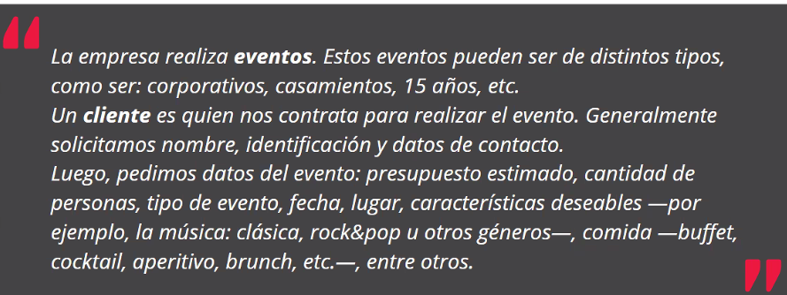

Evento |  |  |  |  | Caracteristicas |  |  |  | Nro Evento | Cliente
Horario | Tipo | N personas | Fecha | Lugar | Musica | Comida | Bebida | Costo |  | Nombre | Apellido | Telefono | Mail | Dni | Aclaraciones
19:00-21:00 | Cumpleaños | 100 | 2021-03-19 | Salon Developer | Rock | Panchos | Gaseosas | $ 40,000 | 12 | Cosme | Fulanito | 123456789 | cosmefulanito@gmail.com | 307345972 | Rock no mucho que me duermo
 |  |  |  |  | Cumbia | Papitas | Cerveza |  |  |  |  |  |  |  | Fernet 70/30
 |  |  |  |  | Reggaeton | Helado | Fernet |  |  |  |  |  |  |  | Feliz Cumpleaños y torta: 20:30hs

